学習方法について
パイザを使用したJava学習まとめ

・学習方法について
 | パイザにはここまでやればこのランクの問題ができるという指針があるので、それに沿って学習してます。
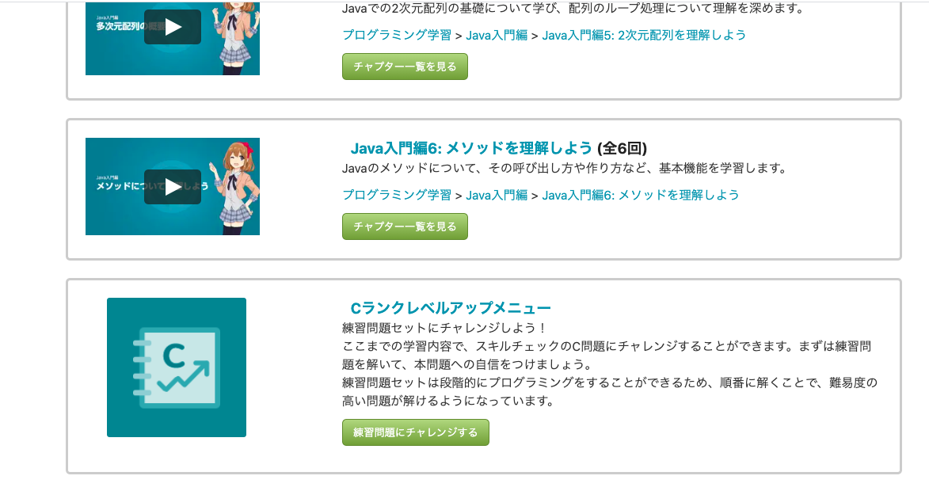

 | プラスで公開可能な問題集です。
 | スキルチェックの方が問題数が多いのでたまにやりますが、SNSなど含めソースやヒントになるものも全て非公開が義務付けられています。
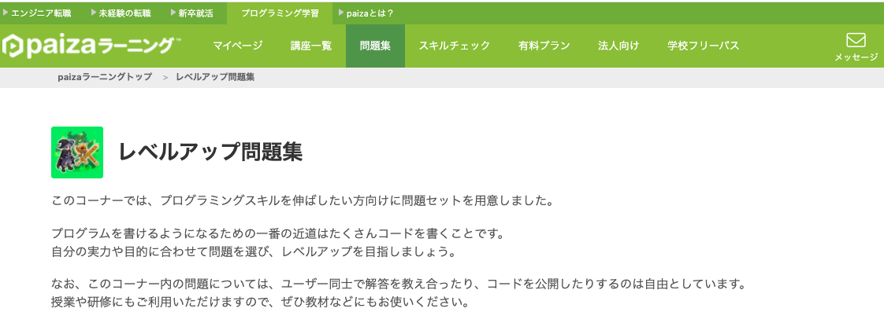

 | ★問題集のコード確認で入力される数値以外に確認したい時
 | 動画学習の画面で確認できる

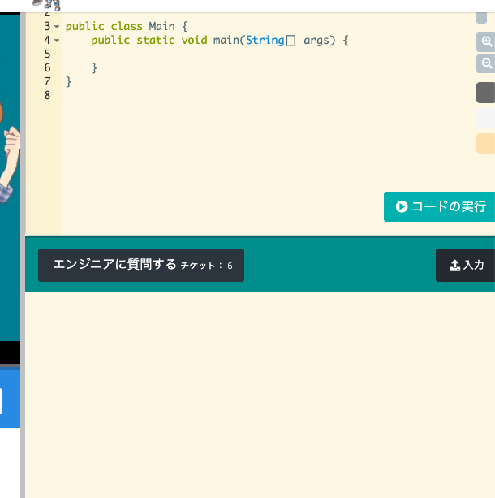
ここにソースを貼り付け
入力したい値を入れて「コードの実行」
入力・出力を切替

動画学習
多次元配列

 | ２次元配列の作成
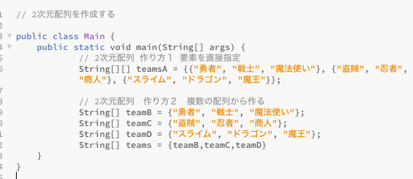

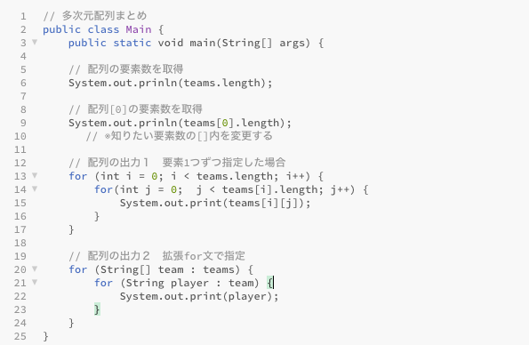
lengthは（）なし。注意
()なし・・・配列の要素数
()あり・・・文字列の長さ
1.teams[0〜x行]を「team」に取得
2.取得したteamの0番目の要素から「player」に代入
3.playerにはteams[x][y]の値が入る

 | ※編集途中です
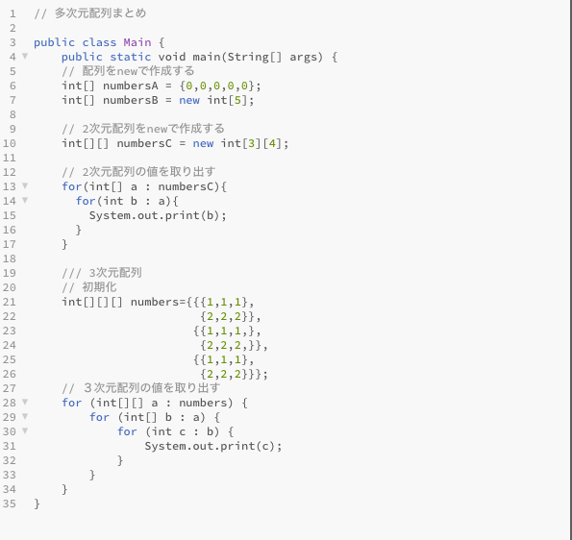
同じ配列が作成される

問題集
10/1、2
改行有無の出力の違い
動画学習だと「println」（改行あり）の使用が多いため、改行なしの場合すぐに出て来なかった。

2020-10-05
 | 標準入力のコードはパイザの練習問題で必須になるので、まとめ
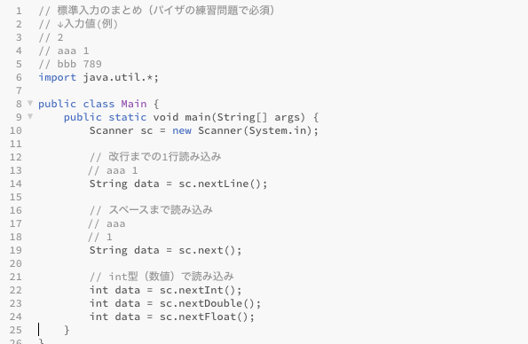

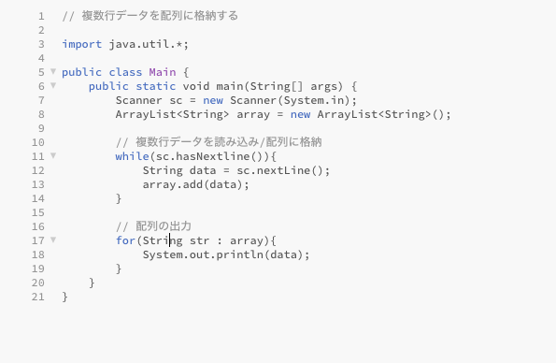
hasNext関数
Scannerクラスでファイルを読み込んだ際にまだ繰り返しできるかを判定する処理
next関数とセットで使用される

